Sayfa1
 | FORM NO : LAB.FRM.31 / 06.03.2015 / Rev. 0
 | BİRİM : KALİTE KONTROL |  |  |  |  | DÖNEM: 2018 | SAYFA NO: 1

SICAKLIK DAYANIM TESTİ RAPORU

Tarih | 2018-04-04
Rapor Kodu | 04042018.ALU.01
Ürün | ISOAFS-ALU.70
Çap | Ø127 mm
Boy | 1 m
Test Sonucu
Süre(dk) | Giriş Sıcaklığı (˚C) | Çıkış Sıcaklığı (˚C) | Ortam Bağıl nemi (%) | Ortam sıcaklığı (°C) | Hava çıkış hızı (m/sn) | Fotoğraf No. | Değerlendirme
0 | - | - | 23.9 | 22.9 | - | 1 | Numune 1 saat boyunca 300 ºC giriş sıcaklığında test edildi. Deney esnasında ve sonunda numune fotoğraflandı, numunede açılma, yırtılma ve işlevsel açıdan bir deformasyon gözlemlenmedi.
20 | 303 | 263 | 21.3 | 24.5 | 1 | 2
40 | 300 | 263 | 20.8 | 24.8 | 0.85 | 3
60 | 300 | 260 | 20.5 | 25 | 0.95 | 4

FOTOĞRAFLAR
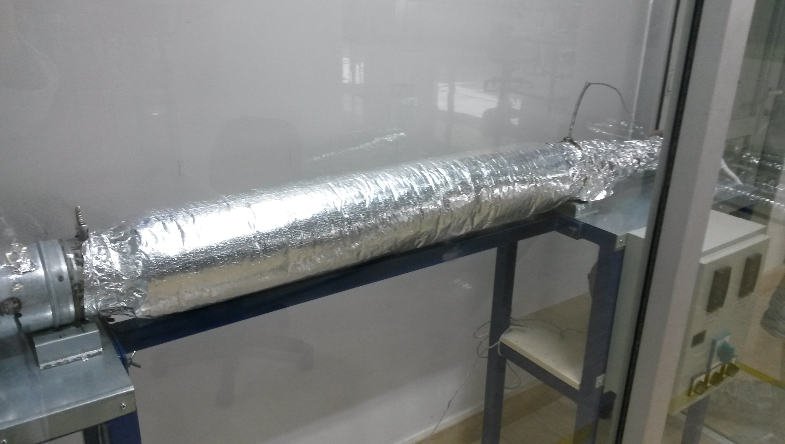

1
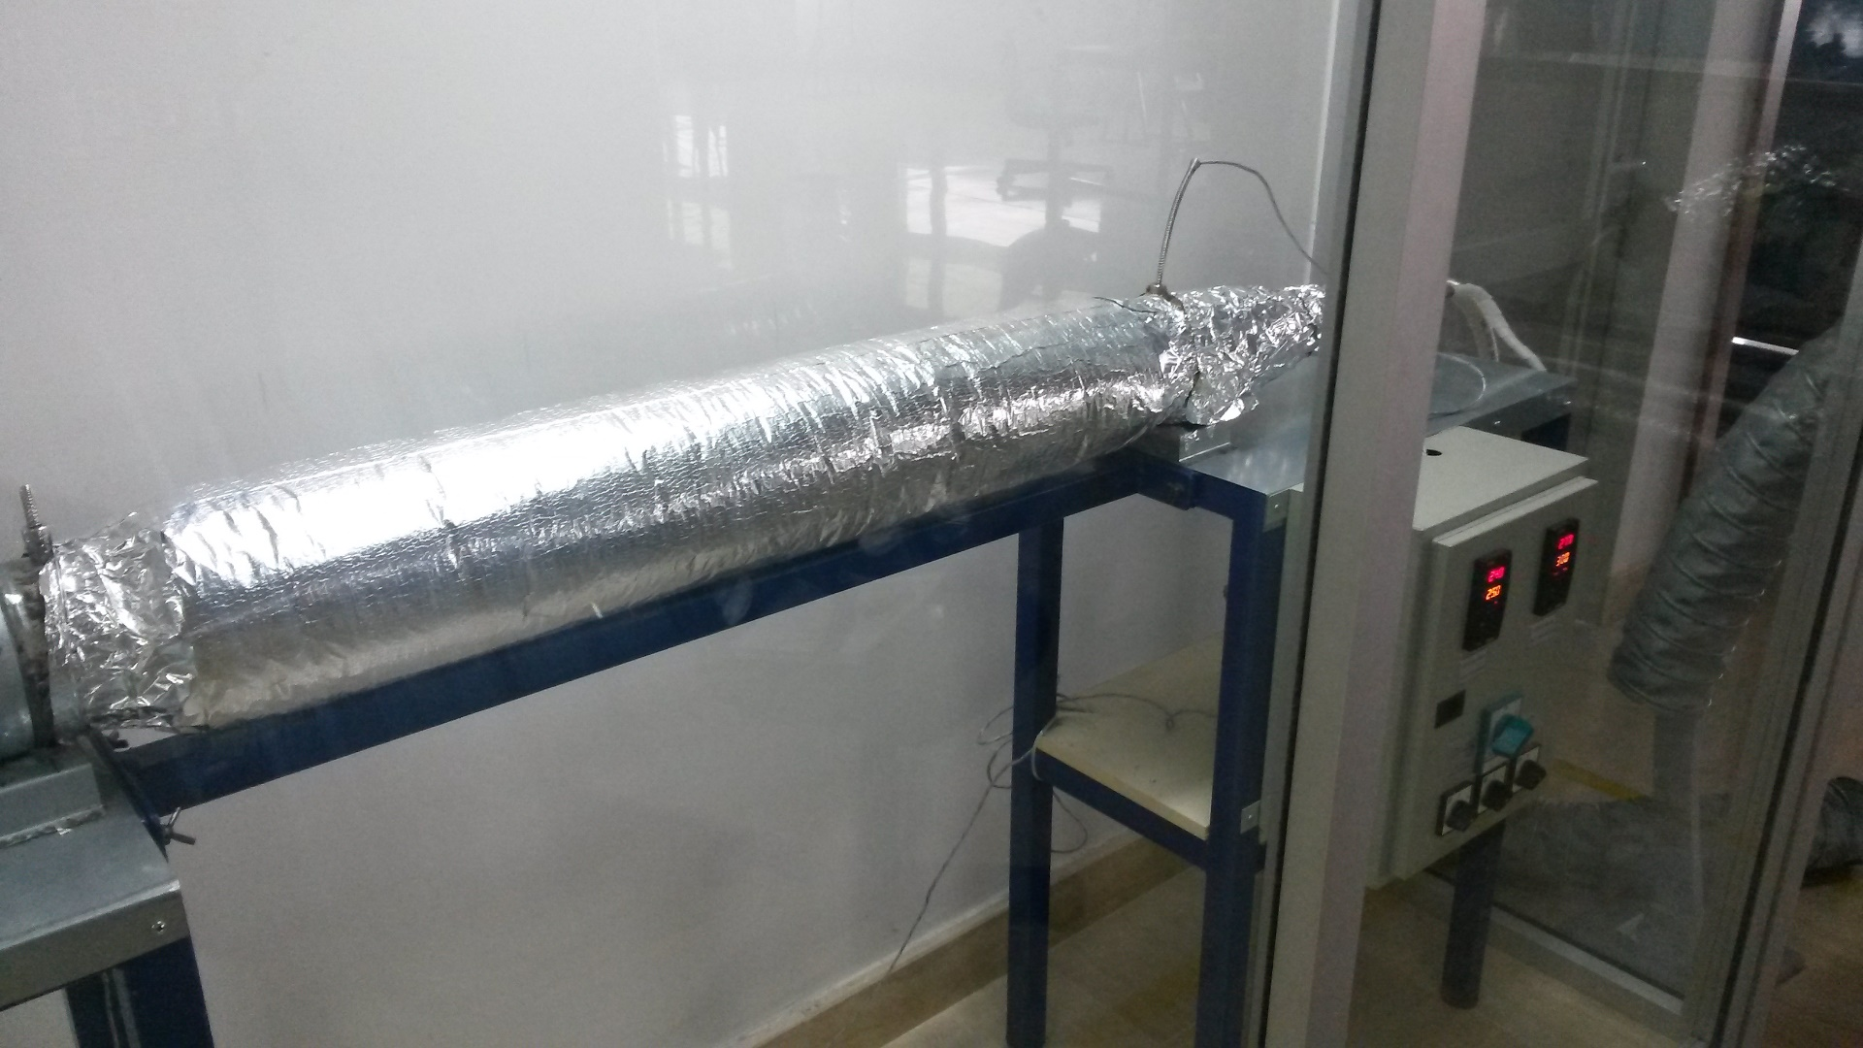

2
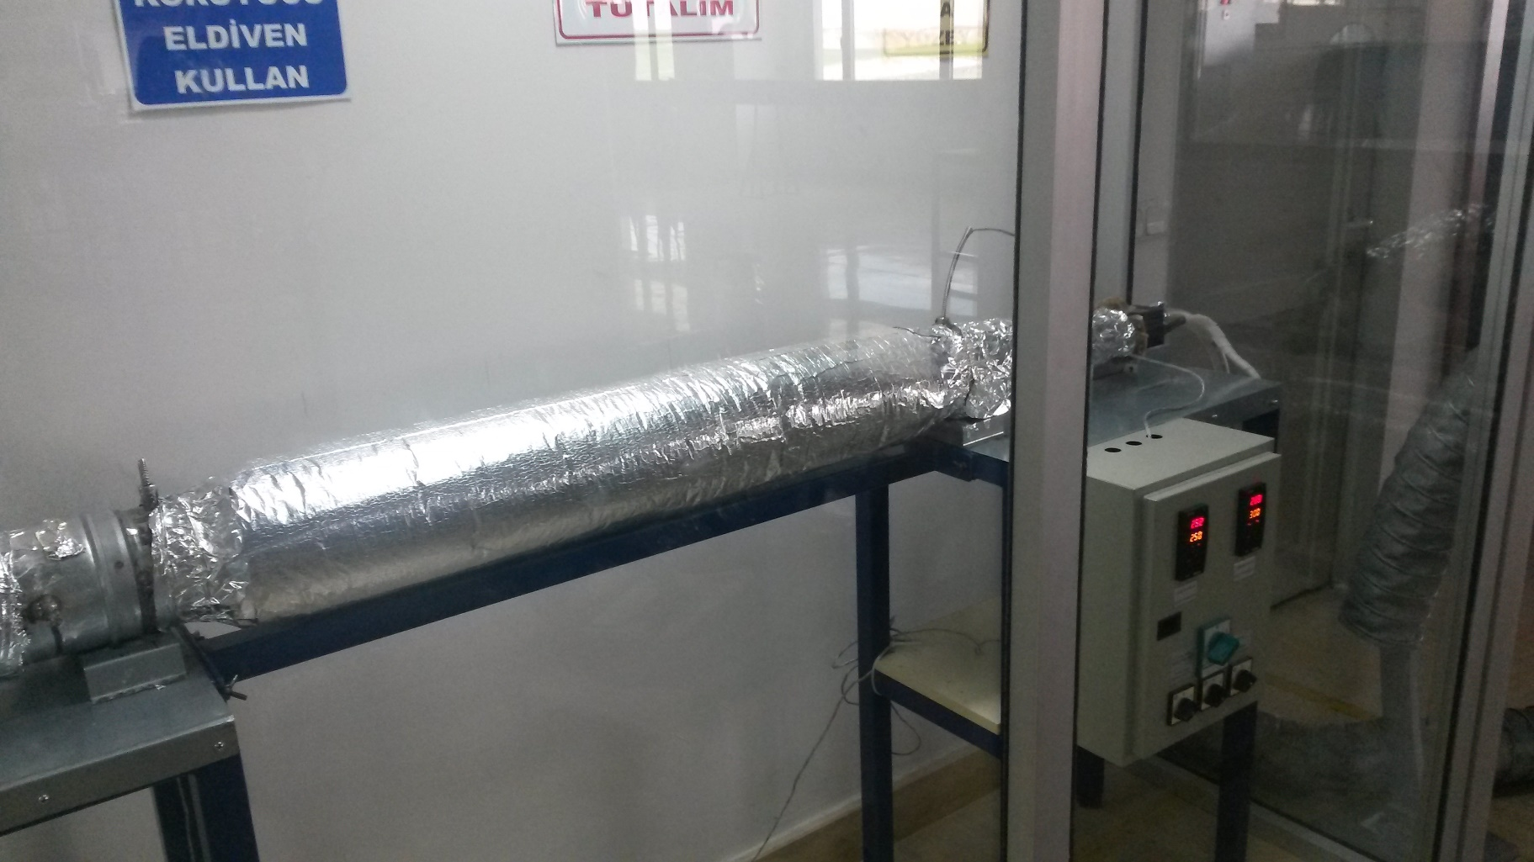

3
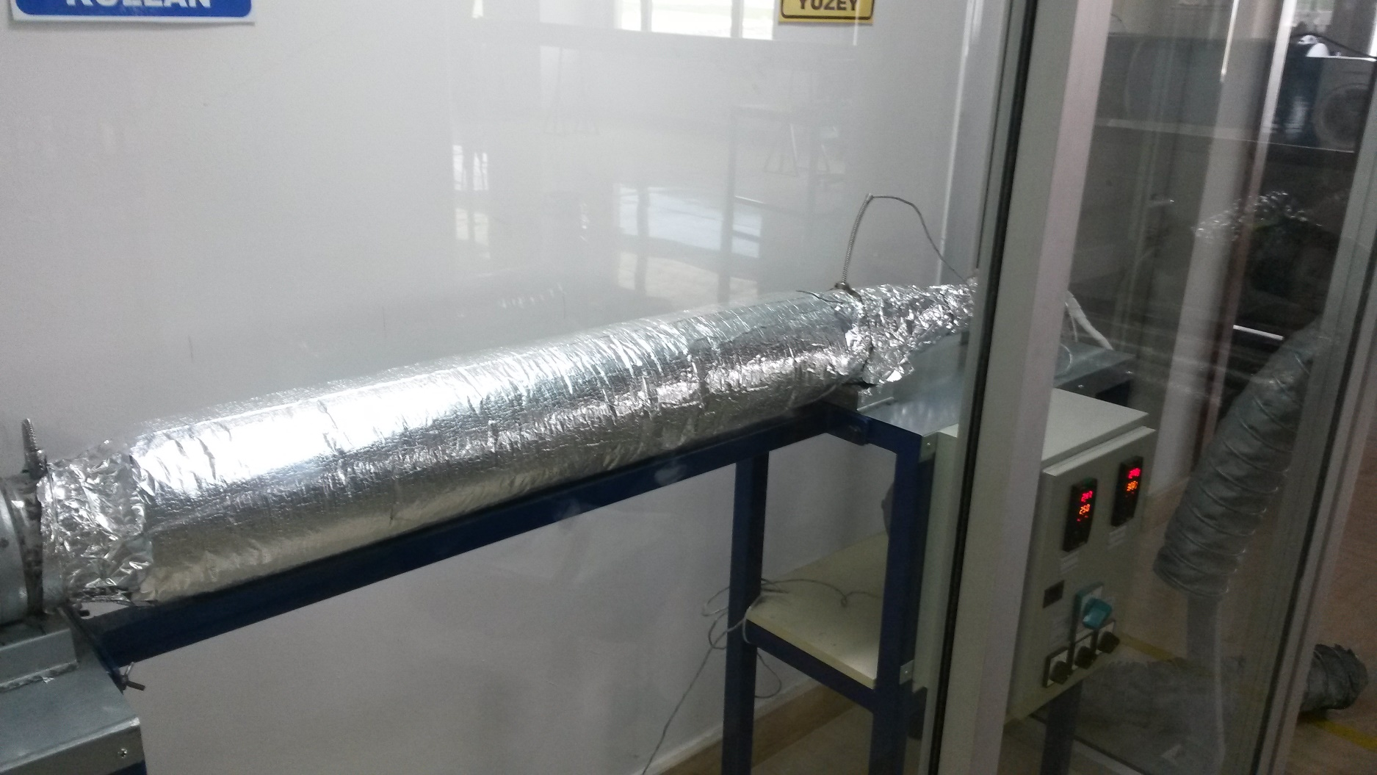 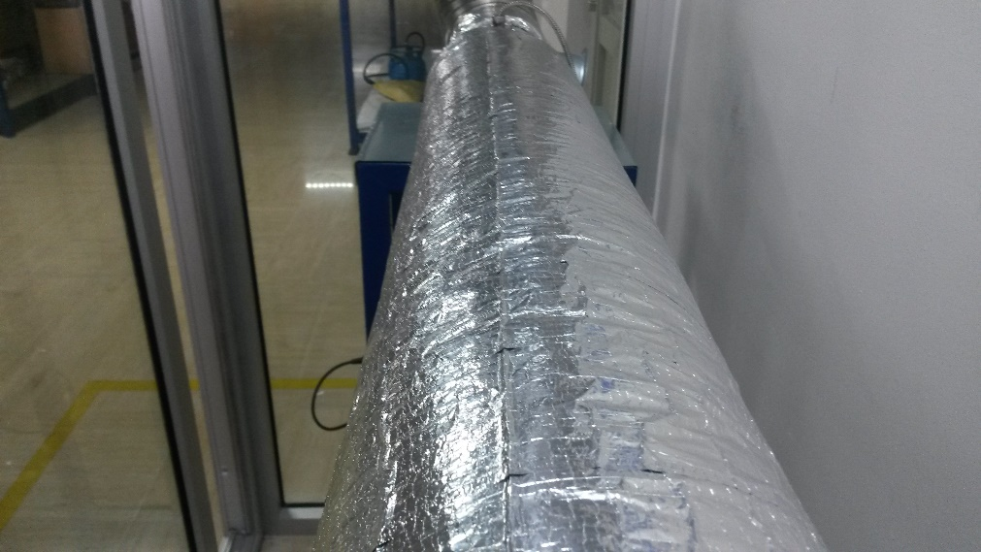

4
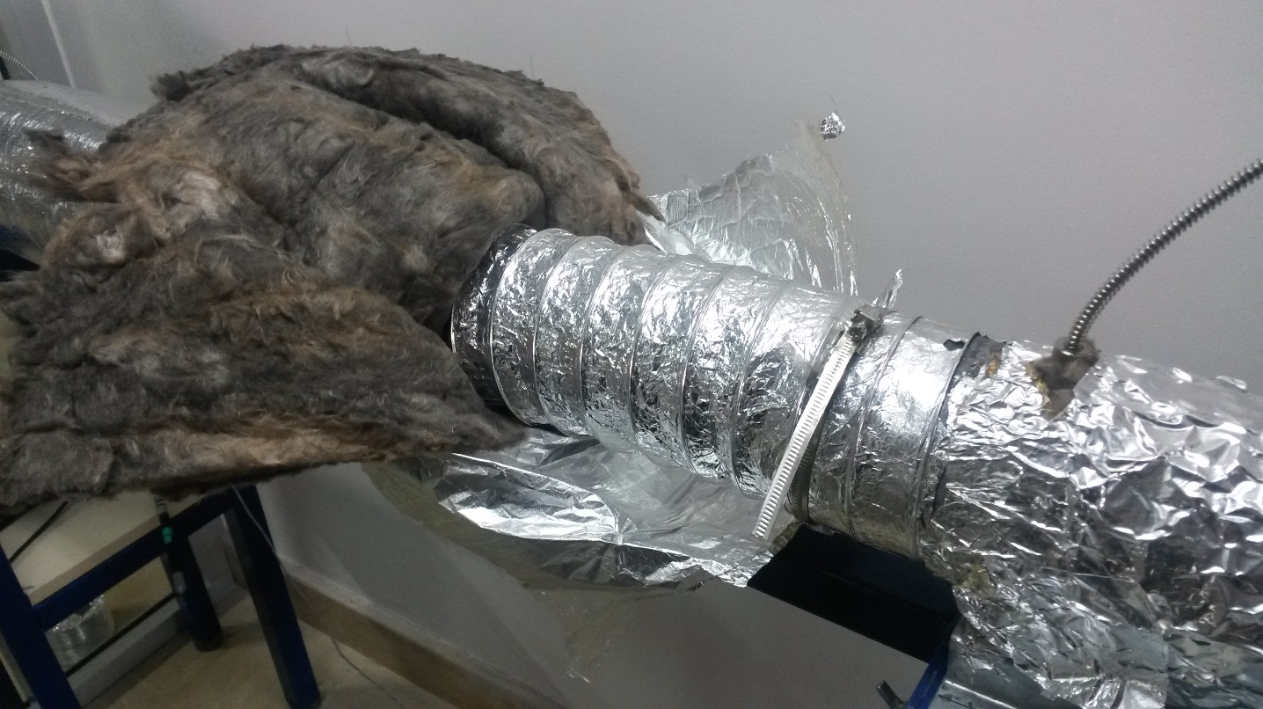 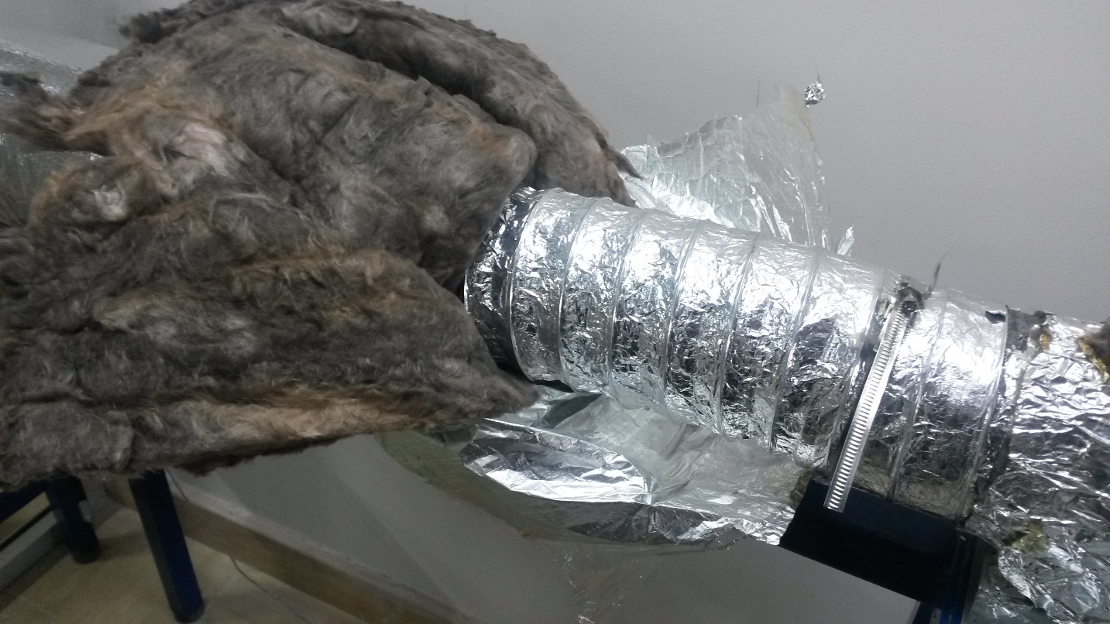

5

